Нарушения
Нарушения в обучающем датасете: ролик, секунда, что видно, норма со ссылкой на пункт (adilet.zan.kz)
Как пользоваться: синие ссылки открывают акт на adilet рядом с нужным пунктом (при первом входе сайт показывает окно «тестовая версия» — закройте его; если не прокрутилось — Ctrl+F по фразе из колонки «Искать на странице»). «Лист кадров» и «Видео» открывают локальные файлы. Жёлтая колонка «Ваша проверка» — для отметок: ✔ согласен / ✖ не согласен / ? неясно.
№ | Ролик | Секунда (метка) | Кадр на метке | Что видно на видео | Тип нарушения | Норма 1 | Ссылка 1 | Норма 2 | Ссылка 2 | Искать на странице (Ctrl+F) | Уверенность | Проверить вручную? | Что проверить | Пара без нарушения / файлы | Ваша проверка
1 | X-1 | 22 | 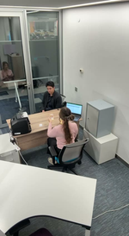 | Клиент входит (1–4 с), кладёт карточку (5–6 с), кассир её смотрит (7–8 с); клиент передаёт деньги (9–10 с). Кассир сначала пересчитывает деньги через счётную машину (14–19 с), затем забирает их и пересчитывает сама вручную, без машины (20–22 с), и в 22,5–24 с возвращает деньги клиенту. | После машинного пересчёта кассир пересчитала деньги вручную, без машины, и вернула их клиенту | Правила НБРК № 231, п. 59: Сомнительную банкноту не возвращают клиенту просто так: акт в присутствии клиента и заведующего кассой, банкнота — на экспертизу. | открыть п. 59 | Правила НБРК № 231, п. 19 пп. 2): Банкноты принимаются с полистным пересчётом и проверкой на подлинность и платёжность. | открыть п. 19 пп. 2) | «59. При обнаружении сомнительных банкнот» | «принимает банкноты с полистным пересчетом» | низкая–средняя | Нет | Формулировка принята по вашему решению. Нормы косвенные: если машина отбраковала купюру, её нельзя просто вернуть — нужен акт (п. 59); приём — с полистным пересчётом и проверкой подлинности (п. 19 пп. 2). | пара: X-3 лист кадров | x-1 полагаю тут прикол в том что она не камеру считала, но конкретно нормативку не увидел
2 | X-2 | 10 | 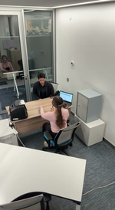 | Клиент входит (4–8 с), садится и сразу кладёт голубые купюры на стол (9 с). Удостоверение не показывает. Кассир берёт деньги (10 с) и считает. | Приём наличных без идентификации клиента | Правила НБРК № 231, п. 19 пп. 1): При приёме наличных кассир визуально идентифицирует клиента по удостоверению личности (или цифровому документу). | открыть п. 19 пп. 1) | Правила НБРК № 231, п. 7: Приём и выдача наличных — только после надлежащей проверки клиента по Закону о ПОД/ФТ. | открыть п. 7 | «проводит визуальную идентификацию клиента, вносящего» | «7. Кассовые операции по приему и выдаче наличных денег банк осуществляет» | средняя–высокая | Нет | Проверено вами: удостоверение не показано (в X-3 карточка показана). | пара: X-3 лист кадров | проверенно верно
3 | X-4 | 57 | 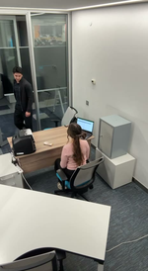 | Клиент 1 (белая рубашка) обслужен и уходит (52–53 с); его пачка денег остаётся на столе. В 56–57 с входит клиент 2, деньги прежнего клиента лежат открыто. | Деньги предыдущего клиента не убраны при обслуживании следующего | Правила НБРК № 231, п. 20 ч. 2: На рабочем месте — только деньги обслуживаемого клиента; все ранее принятые деньги хранятся в запирающихся на ключ устройствах (шкаф, сейф, ящики). | открыть п. 20 ч. 2 | — |  | «На рабочем месте кассового работника находятся наличные деньги клиента» | высокая | Нет | В этом же видео второе нарушение на 68 с (см. X-47). | пара: X-5 лист кадров
4 | X-47 | 68 | 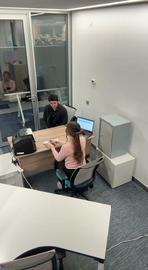 | Побайтная копия X-4. В 62–67 с клиент 2 передаёт карточку и деньги; в 68 с кассир кладёт его деньги рядом с неубранной пачкой клиента 1. | Смешение наличных двух клиентов на рабочем месте | Правила НБРК № 231, п. 20 ч. 2: На рабочем месте — только деньги обслуживаемого клиента; все ранее принятые деньги хранятся в запирающихся на ключ устройствах (шкаф, сейф, ящики). | открыть п. 20 ч. 2 | Правила НБРК № 231, п. 21: Деньги по каждому приходному документу принимаются отдельно (аналогия: операции не смешиваются). КОСВЕННАЯ. | открыть п. 21 | «На рабочем месте кассового работника находятся наличные деньги клиента» | «21. В случае если клиент вносит наличные деньги» | высокая | Нет | Учесть, что X-47 = X-4 (одно видео, два нарушения). | пара: X-48 лист кадров
5 | X-11 | 18 | 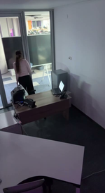 | Кассир работает за ноутбуком, идёт к сейфу (12–14 с), гасит свет (16 с) и уходит (22–24 с). Экран ноутбука остаётся включённым. | Рабочее место (ПК/ноутбук) оставлено незаблокированным | Требования ИБ АРРФР № 53, п. 71 пп. 9): При неактивности >30 мин система блокирует рабочую станцию/ноутбук. КОСВЕННАЯ норма: прямого требования «блокировать ПК при уходе» в открытых актах нет. | открыть п. 71 пп. 9) | — |  | «при неактивности пользователя более 30» | средняя–высокая | Нет | Проверено по кадрам: дверь кассир закрывает и в X-11, и в X-12 — отличие только в ноутбуке (в X-11 экран светится после ухода, в X-12 ноутбук закрыт). Норма косвенная. | пара: X-12 лист кадров | Мб + закрытием кабинета чета связано, там сотрудник просто ушел не закрыв дверь
6 | X-13 | 47 | 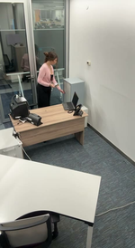 | Кассир стоя вскрывает зелёную сумку и раскладывает пачки (4–44 с), в 44–47 с собирает их и в 48 с кладёт в сейф — без пересчёта и без записи в ноутбук. В X-14 (норма) пачки пересчитываются сидя (45–130 с), затем сейф и ввод в ноутбук. | Деньги из вскрытой сумки убраны в сейф без пересчёта и учёта | Правила НБРК № 231, п. 74: Наличные помещаются на хранение после их учёта в автоматизированной системе. КОСВЕННАЯ для X-13. | открыть п. 74 | Правила НБРК № 231, п. 42: Пересчёт, сортировка и упаковка — в присутствии контролирующего работника (кроме операций с клиентом). КОСВЕННАЯ для X-13. | открыть п. 42 | «74. Банки обеспечивают хранение наличных денег в кладовых» | «42. Кассовые операции по пересчету, сортировке и упаковке» | высокая (видео) / норма косвенная | Нет | Версию «в карман» снимаю: вы и чужой анализ сходитесь на «без пересчёта», сравнение с X-14 это подтверждает. | пара: X-14 лист кадров | Деньги кассир не крадет, Тут деньги не пересчитываются перед тем как класть в сейф
7 | X-15 | 15 | 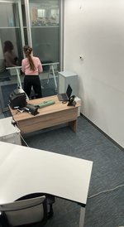 | Кассир упаковала ценности в зелёную сумку, оставила её на столе и вышла из кабины (15–17 с). | Ценности оставлены без присмотра, кассир покинул рабочее место | Правила НБРК № 231, п. 20 ч. 2: На рабочем месте — только деньги обслуживаемого клиента; все ранее принятые деньги хранятся в запирающихся на ключ устройствах (шкаф, сейф, ящики). | открыть п. 20 ч. 2 | Правила НБРК № 231, п. 22: Кассиру запрещено покидать рабочее место до окончания обслуживания клиента. | открыть п. 22 | «На рабочем месте кассового работника находятся наличные деньги клиента» | «22. Кассовому работнику не допускается» | высокая | Нет |  | пара: X-16 лист кадров
8 | X-17 | 7 | 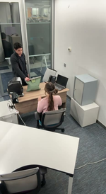 | Инкассатор входит с зелёной сумкой (3–6 с), кладёт её на стол (7 с), кассир берёт (8 с), инкассатор сразу уходит (9–11 с). Документы не предъявлены, сумка при нём не осмотрена. | Инкассация: сумка принята без проверки целостности/пломбы и документов | Правила НБРК № 231, п. 24 пп. 3)–4): При приёме от инкассации кассир проверяет целостность сумки и правильность её пломбирования (на основании препроводительного документа). | открыть п. 24 пп. 3)–4) | Правила НБРК № 231, п. 101 пп. 1) + Приложение 4: Инкассатор-сборщик получает сумки по доверенности с обязательным предъявлением удостоверения личности в каждом случае. | открыть п. 101 пп. 1) + Приложение 4 | «проверяет целостность сумки» | «с обязательным предъявлением в каждом отдельном случае» | средняя–высокая | Нет | Проверено вами. В X-16 инкассатор ждёт, сумку проверяют при нём. | пара: X-16 лист кадров | ✔ согласен
9 | X-18 | 20 | 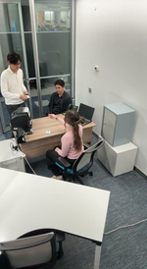 | Идёт обслуживание клиента 1 (деньги на столе). В 17–18 с входит второй человек, в 20–21 с кассир принимает у него карточку/документ. | Одновременное обслуживание двух клиентов | Правила НБРК № 231, п. 20 ч. 2: На рабочем месте — только деньги обслуживаемого клиента; все ранее принятые деньги хранятся в запирающихся на ключ устройствах (шкаф, сейф, ящики). | открыть п. 20 ч. 2 | Правила НБРК № 231, п. 21: Деньги по каждому приходному документу принимаются отдельно (аналогия: операции не смешиваются). КОСВЕННАЯ. | открыть п. 21 | «На рабочем месте кассового работника находятся наличные деньги клиента» | «21. В случае если клиент вносит наличные деньги» | высокая | Нет | Норма выводится косвенно (дословного запрета нет). | лист кадров
10 | X-20 | 5 | 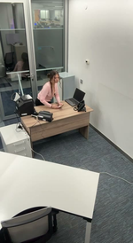 | Кассир открывает сейф, берёт деньги (1–3 с), садится за стол (4–5 с); дверца сейфа остаётся открытой до конца ролика. | Сейф оставлен открытым | Правила НБРК № 231, п. 20 ч. 2: На рабочем месте — только деньги обслуживаемого клиента; все ранее принятые деньги хранятся в запирающихся на ключ устройствах (шкаф, сейф, ящики). | открыть п. 20 ч. 2 | — |  | «На рабочем месте кассового работника находятся наличные деньги клиента» | высокая | Нет |  | пара: X-21 лист кадров
11 | X-22 | 14 | 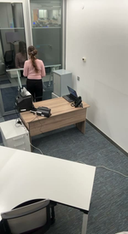 | Кассир блокирует ноутбук (5 с), работает с сейфом (9–13 с) и уходит (19 с). Ключ со связкой остаётся в замке сейфа. | Ключ оставлен в замке сейфа | Правила НБРК № 231, п. 80: Хранение печатей, ключей, штампов, пломбираторов и ключей от сейфа/шкафа на рабочем месте — так, чтобы исключить их несанкционированное использование (детали — во внутренних документах банка). | открыть п. 80 | Правила НБРК № 231, п. 20 ч. 2: На рабочем месте — только деньги обслуживаемого клиента; все ранее принятые деньги хранятся в запирающихся на ключ устройствах (шкаф, сейф, ящики). | открыть п. 20 ч. 2 | «80. Порядок хранения, выдачи и передачи ценностей» | «На рабочем месте кассового работника находятся наличные деньги клиента» | средняя–высокая | Нет | Проверено вами: ключ в замке. В X-23 ключ забран. | пара: X-23 лист кадров | ✔ согласен
12 | X-24 | 8 | 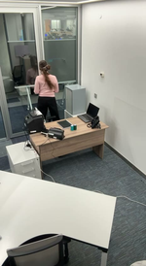 | Кассир встаёт (4–5 с) и уходит из кабины (9–11 с). На столе остаются тёмный планшет/папка с документами и стаканы. В X-25 перед уходом всё убрано в сейф. | Документы/планшет оставлены на столе без присмотра при уходе | Правила НБРК № 231, п. 80: Хранение печатей, ключей, штампов, пломбираторов и ключей от сейфа/шкафа на рабочем месте — так, чтобы исключить их несанкционированное использование (детали — во внутренних документах банка). | открыть п. 80 | Правила НБРК № 231, п. 2 пп. 17) (понятие «ценности»): К ценностям относятся в т.ч. бланки документов и электронные носители с банковской защищаемой информацией. | открыть п. 2 пп. 17) (понятие «ценности») | «80. Порядок хранения, выдачи и передачи ценностей» | «ценности – платежные документы, бланки документов» | средняя | Нет | Уточнено: это скорее планшет с документами и стаканы, а не печати (так же видит чужой анализ). | пара: X-25 лист кадров | ✔ согласен
13 | X-26 | 9 | 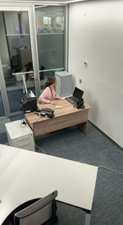 | Кассир пересчитывает деньги (5–8 с), в 9 с встаёт и уходит; пачка остаётся на столе. | Наличные оставлены на столе без присмотра | Правила НБРК № 231, п. 20 ч. 2: На рабочем месте — только деньги обслуживаемого клиента; все ранее принятые деньги хранятся в запирающихся на ключ устройствах (шкаф, сейф, ящики). | открыть п. 20 ч. 2 | Правила НБРК № 231, п. 22: Кассиру запрещено покидать рабочее место до окончания обслуживания клиента. | открыть п. 22 | «На рабочем месте кассового работника находятся наличные деньги клиента» | «22. Кассовому работнику не допускается» | высокая | Нет |  | пара: X-27 лист кадров
14 | X-28 | 7 | 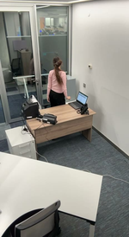 | Кассир работает с таблицей в ноутбуке, встаёт (6–7 с) и уходит; экран остаётся разблокированным, таблица видна. | Рабочее место (ПК/ноутбук) оставлено незаблокированным | Требования ИБ АРРФР № 53, п. 71 пп. 9): При неактивности >30 мин система блокирует рабочую станцию/ноутбук. КОСВЕННАЯ норма: прямого требования «блокировать ПК при уходе» в открытых актах нет. | открыть п. 71 пп. 9) | — |  | «при неактивности пользователя более 30» | высокая | Нет | Норма косвенная (автоблокировка по таймауту). | пара: X-29 лист кадров
15 | X-30 | 13 | 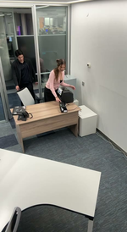 | Кассир заходит и садится, дверь не закрыта. В 12–13 с в кабину входит мужчина в чёрном и встаёт за столом. | Посторонний в кассовой кабине (дверь не закрыта) | Правила НБРК № 14, п. 16 пп. 1): Каждая касса имеет отдельный вход с дверью, закрывающейся на замок. | открыть п. 16 пп. 1) | Правила НБРК № 14, п. 8: Кассовый узел изолирован и имеет один закрывающийся служебный вход. | открыть п. 8 | «каждая касса имеет отдельный вход» | «8. Кассовый узел подлежит изолированию» | высокая | Нет | Прямого запрета посторонних в кассе банка нет — норма об устройстве кассы. | пара: X-31 лист кадров
16 | X-32 | 5 | 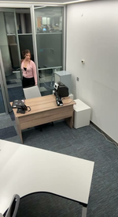 | Кассир входит (3–5 с) и проходит к столу; дверь кабины остаётся открытой. | Дверь кассы оставлена открытой | Правила НБРК № 14, п. 16 пп. 1): Каждая касса имеет отдельный вход с дверью, закрывающейся на замок. | открыть п. 16 пп. 1) | Правила НБРК № 14, п. 8: Кассовый узел изолирован и имеет один закрывающийся служебный вход. | открыть п. 8 | «каждая касса имеет отдельный вход» | «8. Кассовый узел подлежит изолированию» | средняя–высокая | Нет | Проверено вами. В X-31 кассир закрывает дверь в 8–9 с. | пара: X-31 лист кадров | ✔ согласен
17 | X-33 | 6 | 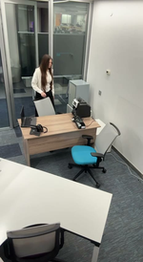 | Кассир входит (2–5 с) и не закрывает дверь (6 с). В 10–14 с за её спиной в кабину входит мужчина в белой рубашке. | Дверь не закрыта + посторонний в кассе | Правила НБРК № 14, п. 16 пп. 1): Каждая касса имеет отдельный вход с дверью, закрывающейся на замок. | открыть п. 16 пп. 1) | Правила НБРК № 14, п. 8: Кассовый узел изолирован и имеет один закрывающийся служебный вход. | открыть п. 8 | «каждая касса имеет отдельный вход» | «8. Кассовый узел подлежит изолированию» | высокая | Нет | Можно выдавать два события: 6 с (дверь) и ~10 с (посторонний). | лист кадров
18 | X-34 | 13 | 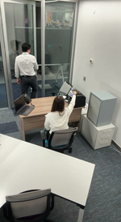 | Клиент кладёт деньги (7–8 с), садится, но в 11–14 с встаёт и уходит, пока кассир закладывает деньги в счётчик. | Пересчёт принятых денег не в присутствии клиента | Правила НБРК № 231, п. 20 ч. 1: Наличные принимаются и пересчитываются в присутствии клиента. | открыть п. 20 ч. 1 | — |  | «20. Наличные деньги принимаются и пересчитываются» | высокая | Нет |  | пара: X-37 лист кадров
19 | X-38 | 33 | 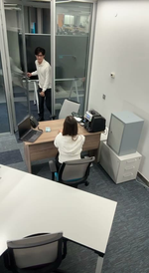 | Клиент 1 обслужен и уходит (~24 с); пачка голубых купюр остаётся на столе (29–38 с). В 31–33 с входит следующий клиент. | Деньги предыдущего клиента не убраны при обслуживании следующего | Правила НБРК № 231, п. 20 ч. 2: На рабочем месте — только деньги обслуживаемого клиента; все ранее принятые деньги хранятся в запирающихся на ключ устройствах (шкаф, сейф, ящики). | открыть п. 20 ч. 2 | — |  | «На рабочем месте кассового работника находятся наличные деньги клиента» | высокая | Нет |  | пара: X-39 лист кадров
20 | X-40 | 17 | 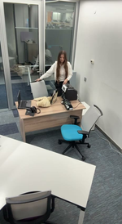 | Кассир входит в верхней одежде с сумкой; в 13–17 с кладёт пальто и сумку на рабочий стол, затем работает с деньгами (19–24 с). | Личные вещи на рабочем месте кассира | Правила НБРК № 231, п. 12 ч. 1: Личные вещи, личные деньги и ценности работников хранятся ВНЕ кассового узла. | открыть п. 12 ч. 1 | Правила НБРК № 231, п. 12 ч. 2: В кассовый узел можно вносить только лекарства, медизделия и средства связи без фото/видеофиксации. | открыть п. 12 ч. 2 | «Хранение личных вещей, наличных денег» | «Допускается внос работниками банка в кассовый узел» | высокая | Нет |  | лист кадров
21 | X-44 | 16 | 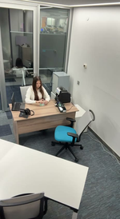 | Кассир достаёт деньги из счётчика (12–13 с) и пересчитывает их вручную (14–20 с); детектор не использует. | Пересчёт без проверки подлинности на детекторе | Правила НБРК № 231, п. 19 пп. 2): Банкноты принимаются с полистным пересчётом и проверкой на подлинность и платёжность. | открыть п. 19 пп. 2) | — |  | «принимает банкноты с полистным пересчетом» | средняя (подтверждено вами) | Нет | Сравнение с X-45: там купюры проверяются на детекторе в 13–20 с. | пара: X-45 лист кадров | ✔ согласен
22 | X-46 | 11 | 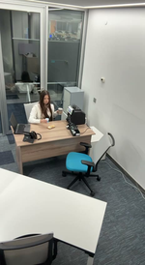 | С 8 с на столе еда (снек); в 11 с кассир ставит стакан кофе, в 13–16 с пьёт рядом с деньгами. | Еда и напитки на рабочем месте | Правила НБРК № 231, п. 12 ч. 2: В кассовый узел можно вносить только лекарства, медизделия и средства связи без фото/видеофиксации. | открыть п. 12 ч. 2 | Правила НБРК № 231, п. 12 ч. 1: Личные вещи, личные деньги и ценности работников хранятся ВНЕ кассового узла. | открыть п. 12 ч. 1 | «Допускается внос работниками банка в кассовый узел» | «Хранение личных вещей, наличных денег» | средняя–высокая | Нет | Прямого слова «еда» в норме нет: п. 12 перечисляет, что разрешено вносить. | лист кадров

 | Итого роликов с нарушением:
 | Из них «ОБЯЗАТЕЛЬНО проверить»:

